Hárok1
 |  |  |  |  | Príloha č.2
Stredná priemyselná škola elektrotechnická, Komenského 44, 040 01 Košice
Špecifikácia požadovaného tovaru
Názov zákazky: Časť 1: Otočná stolička

Predkladateľ ponuky:
Obchodné meno:
Sídlo:
IČO:
Ponuku vypracoval:
Tel.:
Mail:

P.č. | Druh tovaru | Merná jednotka | Predpokl. množstvo (ks) | Cena za jedn. bez DPH v € | Cena spolu bez DPH v € | Cena spolu s DPH v €
1. | Kancelárska otočná stolička - so sivou sieťovinou na operadle, podhlavníkom a výškovo nastaviteľnou bedrovou výstuhou, - pena sedáku - studená pena, - synchrónny mechanizmus s trojnásobnou aretáciou, nastavenie tuhosti mechanizmu, leštená aluminiová báza, - kolieska s priemerom 65 mm, výškovo, - uhlovo a pozdĺžne nastaviteľné podrúčky s mäkkou dotykovou plochou, - poťah v odtieni čierna alebo sivá, - nosnosť 130 kg, - záruka 36 mesiacov - Prevedenie: sivá sieť / čierna látka alebo sivá sieť / sivá látka | ks | 75 |  | - € | - €
 | 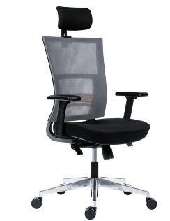 Ilustračné foto:
Celková cena zákazky |  |  |  |  | - € | - €

Podpis:

Pečiatka:

